Muestra general 18 publicacione
 | Cuantitativo: A la muestra principal (18 publicaciones), se le aplica la tabla Clasificacion de reacciones en la red y sus intervalos, con el fin de toman solo 10 publicaciones.

ACERCA DEL X |  |  |  |  |  |  |  | PUNTAJE
FUENTE/LINK | FECHA: DIA MES AÑO | IMAGEN | TEXTO | ACTOR POLITICO EMISOR | CARGO DEL AUTOR EN EL MOMENTO DE LA PUBLICACION | NACIONAL | DISTRITAL | 1 | 2 | 3 | 4 | ESCOGIDOS
https://x.com/EnriquePenalosa/status/988464245833654272?s=20 | 2018-04-23 | 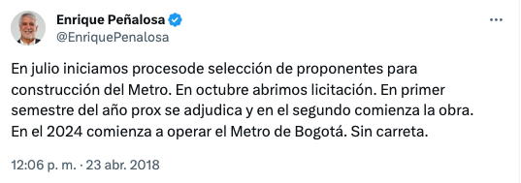 | Enrique Peñalosa @EnriquePenalosa En julio iniciamos procesode selección de proponentes para construcción del Metro. En octubre abrimos licitación. En primer semestre del año prox se adjudica y en el segundo comienza la obra. En el 2024 comienza a operar el Metro de Bogotá. Sin carreta. | Enrique Peñalosa | Alcalde de Bogotá |  | X | x |  |  |  |  | PUNTAJE | CALIFICACION
https://x.com/EnriquePenalosa/status/959151370065637376?s=20 | 2018-02-01 | 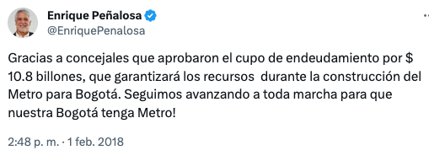 | Enrique Peñalosa @EnriquePenalosa Gracias a concejales que aprobaron el cupo de endeudamiento por $ 10.8 billones, que garantizará los recursos durante la construcción del Metro para Bogotá. Seguimos avanzando a toda marcha para que nuestra Bogotá tenga Metro! | Enrique Peñalosa | Alcalde de Bogotá |  | X |  |  |  | x |  | 1 | 3
https://x.com/EnriquePenalosa/status/1001632207360884736?s=20 | 2018-05-25 |  | Enrique Peñalosa @EnriquePenalosa Agradezco a la Comisión Interparlamentaria de Credito Publico su aprobación a que la República de Colombia respalde a la Empresa Metro de Bogotá en créditos hasta por 7,8 billones de pesos. Estamos a centímetros de tener Metro en Bogotá!! | Enrique Peñalosa | Alcalde de Bogotá |  | X |  |  | x |  |  | 2 | 2
https://x.com/EnriquePenalosa/status/1199666018962092033?s=20 | 2019-11-27 | 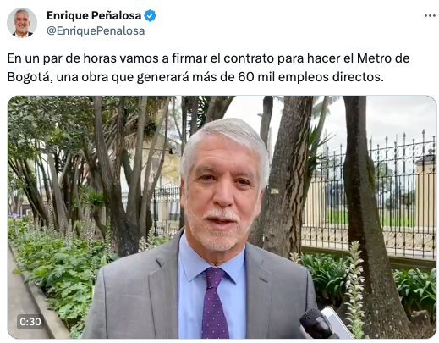 | Enrique Peñalosa @EnriquePenalosa En un par de horas vamos a firmar el contrato para hacer el Metro de Bogotá, una obra que generará más de 60 mil empleos directos. 7:27 a. m. · 27 nov. 2019 | Enrique Peñalosa | Alcalde de Bogotá |  | X |  |  |  | X |  | 3 | 1
https://x.com/petrogustavo/status/1184876342422228992?s=20 | 2019-10-17 |  | Gustavo Petro @petrogustavo Como senador de la República le solicito al contralor general y al procurador general suspender la adjudicación del contrato de concesión del metro elevado de Bogotá por corrupción 11:58 a. m. · 17 oct. 2019 | Gustavo Petro | Congresista | X |  |  |  |  | X |  | 4 | 12
https://x.com/petrogustavo/status/1179926621324808192?s=20 | 2019-10-03 | 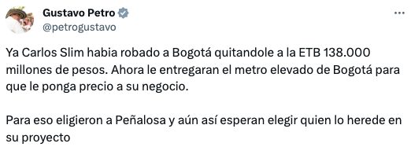 | Gustavo Petro @petrogustavo Ya Carlos Slim habia robado a Bogotá quitandole a la ETB 138.000 millones de pesos. Ahora le entregaran el metro elevado de Bogotá para que le ponga precio a su negocio. Para eso eligieron a Peñalosa y aún así esperan elegir quien lo herede en su proyecto 8:10 p. m. · 3 oct. 2019 | Gustavo Petro | Congresista | X |  |  |  |  | X
https://x.com/ClaudiaLopez/status/1215063346912821250?s=20 | 2020-01-08 |  | Claudia López Hernández @ClaudiaLopez · 8 ene. 2020 ¿Quieren saber qué ha pasado con el proyecto metro de Bogotá? Hoy les contamos: 1- No se ha identificado ningún problema de corrupción. 2- La razón de ratificar a Andrés Escobar para que responda por este proyecto que estructuró. | Claudia Lopez | Alcaldesa de Bogotá |  | X |  |  |  | X
https://x.com/petrogustavo/status/1332476096491696132?s=20 | 2020-11-27 |  | Gustavo Petro @petrogustavo · 27 nov. 2020 Querían que el metro de Bogotá lo hiciera William Vélez, el contratista preferido de Uribe, y quisieron que la interventoría fuera de la empresa preferida d Fajardo, y así fue. La corrupción para seleccionar a Konfirma SAS, firma sin experiencia en metros | Gustavo Petro | Congresista | X |  |  |  |  | X
https://x.com/petrogustavo/status/1233739274178170880?s=20 | 2020-02-29 |  | Gustavo Petro @petrogustavo · 29 feb. 2020 La única razón por la cual una obra tan necesaria para Bogotá como el metro subterráneo es saboteada, es porque creen que si se hace, mi nombre queda asociado a la obra. Muestra el grado de pequeñez de nuestra oligarquía que explica el porque de nuestro atraso. | Gustavo Petro | Congresista | X |  |  |  |  | X
https://twitter.com/ClaudiaLopez/status/1389354726081318917 | 3-May-21 | 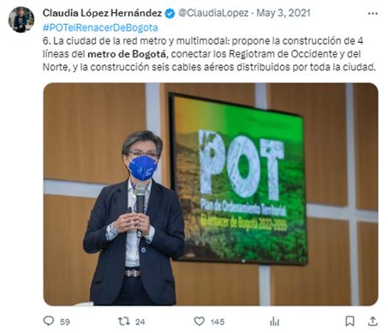 | 6. La ciudad de la red metro y multimodal: propone la construcción de 4 líneas del metro de Bogotá, conectar los Regiotram de Occidente y del Norte, y la construcción seis cables aéreos distribuidos por toda la ciudad. | Claudia Lopez | Alcaldesa |  | X | x
https://twitter.com/EnriquePenalosa/status/1476665520879513601 | 30-Dec-21 |  | Con relación a las discusiones de hoy, es bueno recordar que Claudia López no solo no tuvo NADA que ver con el Metro que está en construcción, sino que se opuso, lo demandó, trató de matar ese proyecto. Por politiquería y show, que es lo único que la mueve. | Enrique Peñaloza | Político |  |  |  |  |  | X
https://twitter.com/riveraalzate/status/1412844454491439117 | 7-Jul-21 | 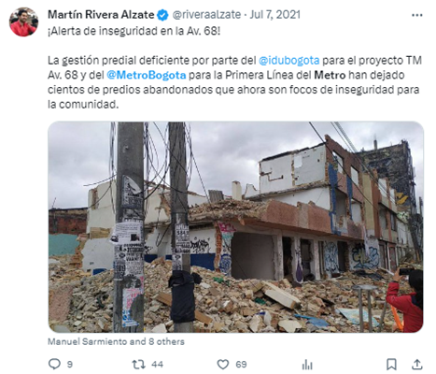 | ¡Alerta de inseguridad en la Av. 68! La gestión predial deficiente por parte del @idubogota para el proyecto TM Av. 68 y del @MetroBogota para la Primera Línea del Metro han dejado cientos de predios abandonados que ahora son focos de inseguridad para la comunidad. | Martín Rivera Alzate | Concejal de Bogotá |  | X | x
https://twitter.com/petrogustavo/status/1501640424578076672 | 9-Mar-22 | 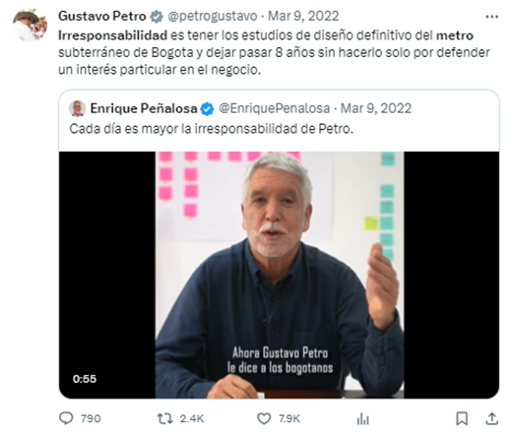 | Irresponsabilidad es tener los estudios de diseño definitivo del metro subterráneo de Bogota y dejar pasar 8 años sin hacerlo solo por defender un interés particular en el negocio. | Gustavo Petro | Aspirante Presidencia de la Republica | X |  |  |  |  | X
https://twitter.com/petrogustavo/status/1590422796655816705 | 9-Nov-22 | 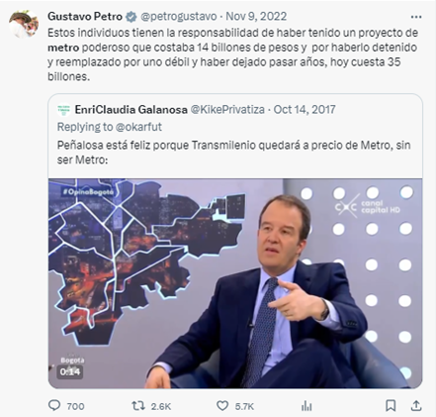 | Estos individuos tienen la responsabilidad de haber tenido un proyecto de metro poderoso que costaba 14 billones de pesos y por haberlo detenido y reemplazado por uno débil y haber dejado pasar años, hoy cuesta 35 billones. | Gustavo Petro | Presidente de la Rebública | X
https://twitter.com/ClaudiaLopez/status/1595586274534080512 | 23-Nov-22 | 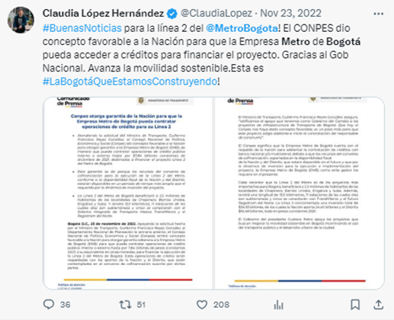 | #BuenasNoticias para la línea 2 del @MetroBogota! El CONPES dio concepto favorable a la Nación para que la Empresa Metro de Bogotá pueda acceder a créditos para financiar el proyecto. Gracias al Gob Nacional. Avanza la movilidad sostenible.Esta es #LaBogotáQueEstamosConstruyendo! | Claudia Lopez | Alcaldesa |  | X |  | x
https://twitter.com/lunadavid/status/1617561276615634944 | 23-Jan-23 |  | Por favor respeto por los ciudadanos, el Gobierno no puede dejar que los egos políticos interfieran en la construcción del Metro. El capricho de la subterranización retrasaría la obra para el 2035 y además, le costaría a los bogotanos entre $8 y $17 billones. | David Luna | Senador de la República | X |  |  | x
https://twitter.com/ClaudiaLopez/status/1715779600561627294 | 19-Nov-23 | 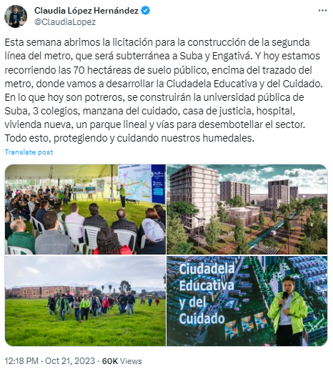 | Esta semana abrimos la licitación para la construcción de la segunda línea del metro, que será subterránea a Suba y Engativá. Y hoy estamos recorriendo las 70 hectáreas de suelo público, encima del trazado del metro, donde vamos a desarrollar la Ciudadela Educativa y del Cuidado. En lo que hoy son potreros, se construirán la universidad pública de Suba, 3 colegios, manzana del cuidado, casa de justicia, hospital, vivienda nueva, un parque lineal y vías para desembotellar el sector. Todo esto, protegiendo y cuidando nuestros humedales. | Claudia Lopez | Alcaldesa | X |  |  |  |  | X
https://twitter.com/ClaudiaLopez/status/1715348412357382396?s=20 | 20-Oct-23 | 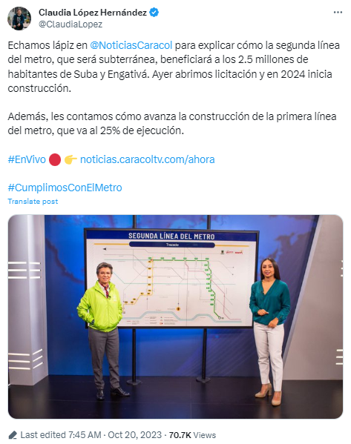 | Echamos lápiz en @NoticiasCaracol para explicar cómo la segunda línea del metro, que será subterránea, beneficiará a los 2.5 millones de habitantes de Suba y Engativá. Ayer abrimos licitación y en 2024 inicia construcción. Además, les contamos cómo avanza la construcción de la primera línea del metro, que va al 25% de ejecución. #EnVivo 🔴 👉 http://noticias.caracoltv.com/ahora #CumplimosConElMetro | Claudia Lopez | Alcaldesa | X |  |  |  |  | X

100 Respuestas 10 publicaciones
 | De cada una de las publicaciones escogidas (10) se toman las 10 primeras respuestas encontradas.

AÑO/PERIODO | LINK | TEXTO | CIUDADANIA - REPECTOR |  | Positiva | Negativa |  |  |  | 2018-2020 | 2021-2023
 |  |  | POSITIVA | NEGATIVA | 15 | 85 |  |  | NEGATIVA | 51 | 34
2018 - 2020 | https://x.com/ToroDeArena/status/1199769831505039360?s=20 | Uy @petrogustavo la debe tener adentro hoy | anticipacion |  |  |  |  |  | POSITIVA | 9 | 6
PERIODO DE TIEMPO
 | https://x.com/sofiorozco/status/1199718582218825728?s=20 | Buenas noticias en medio del caos. Gracias, @EnriquePenalosa @Bogota @MetroBogota | anticipacion
 | https://x.com/osaran/status/1199674457511600129?s=20 | Y empieza la diarrea petristas |  | desprecio
 | https://x.com/MontAngela/status/1199677210346565632?s=20 | ESTO SI ES PAÍS ... GRACIAS A NUESTRO ALCALDE CREO QUE NADIE PODRÁ SUPERAR ESTÁ LABOR QUE A REALIZADO ENRIQUE PEÑALOZA ... ES MAGISTRAL EN LO QUE HACE LO VAMOS A RECORDAR CÓMO ALGUIEN QUE NUNCA VIO IMPEDIMENTOS ANTE LA ADVERSIDAD Y ESPERO QUE LA NUEVA ALCALDESA HAGA LO CORRECTO. | confianza
 | https://x.com/wilalcu/status/1199676725166256128?s=20 | Like si calculaste la millonaria comisión que recibirá este señor .... Para cuando se destape los torcidos de ese contrato ese sr ya estará en el exterior |  | ira
 | https://x.com/JARACA1/status/1200307477872611328?s=20 | Claro cuante te dan para firmar. Eso no sirve. Acaso no a mirados que trae más perjuicio. Que veneficio. Que tal si manhathan tuviera trenes por enzima. Sería caótico. O mire Boston. Quitaron todo lo que Avia por enzima hasta las autopistas son subterráneas. Proyectos inútiles,. |  | ira
 | https://x.com/cezmx/status/1199676656052506629?s=20 | Mediocre #VendedorDeBuses |  | desprecio
 | https://x.com/fabio8167/status/1199678898038067201?s=20 | acaba de cerrar el portal de Suba sin que haya manifestaciones ni protestas ahora mismo en el lugar, no son solo quiere inducir al pánico y el desespero sino torpedear la movilización a quienes quieren llegar al centro para la marcha |  | ira
 | https://x.com/alvaroguti55/status/1199703935231176704?s=20 | La historia dirá sr que usted fué el mejor alcalde que tuvo Bogotá. Aunque se lo impidieron desde el primer día, nada frenó su entusiasmo y vocación de servicio. Muchas gracias! |  | ira | confianza | anticipacion | ira | desprecio
 | https://x.com/alvaroguti55/status/1199705788882804736?s=20 | Si valorizamos las obras que ud le entregó a Bogotá y las comparamos con lo entregado por @petrogustavo es muy fácil deducir quién es el bruto, inepto o corrupto.... @GustavoBolivar @IvanCepedaCast @MafeCarrascal @angelamrobledo @jbagbam74 @silvioravel @DanielSanin @ghitis |  | desprecio | 2 | 14 | 50 | 34
Emociones segunPlutchik
 | https://x.com/jeanpas00/status/1184958640110919681?s=20 | Listo papito y si quiere de paso q lo nombren presidente.... payaso 🤡 |  | ira
 | https://x.com/Rech68/status/1184957085739565061?s=20 | Pobre güeva, ni como guerrillero ni como senador ha servido para un soberano jopo |  | ira
 | https://x.com/marioherzam/status/1185240048641421318?s=20 | Seguimos oponiéndonos al progreso que tristeza ! Los perjudicados los bogotanos !
 | https://x.com/marioherzam/status/1185240326421860360?s=20 | Vamos para adelante el contrato los chinos tienen experiencia ! Si dudan miren el desarrollo de China y las ciudades | anticipacion
 | https://x.com/JaimeLosada5/status/1185050184243396608?s=20 | Como senador de la república ud no ha hecho un jijueputa jopo...🤬🤬🤬🤬🤬 |  | desprecio
 | https://x.com/cabasgustavo/status/1184999769376251904?s=20 | Estudie señor, las funciones de Senador de la Republica, no le dan a usted fundamento alguno para solicitar semejante ridiculez. Haga el control político y que sean los órganos de control que hagan las investigaciones. Con razón Bogota en su administración decreció. #QueHorror |  | desprecio
 | https://x.com/JulioNatera10/status/1185069035609907200?s=20 | Señor acuérdate de tu amado hijo Petrosky él debe estar en el máximo lugar anhelado por todo humano a tu diestra ... para por fin los habitantes de la tierra ser felices padre amado acuérdate de él por favooooorrrr 😱 |  | ira
 | https://x.com/mondomo79/status/1184878532452913162?s=20 | Se entiende que la compañía china, primero va construir y después va controlar, más o menos, Enrique Peñalosa le entregó el presupuesto de Bogotá y parte del presupuesto de la nación a esa compañía china, y con las historias que se leen de esa compañía china. |  | ira
 | https://x.com/LibertadorLoco/status/1184992972372414467?s=20 | Cuántos metros adjudicó Petro? A verdad que no hizo eso ni mucho. Ahora, la misión es bloquear a los que hablan menos y actúan más. |  | ira
 | https://x.com/CesarTabordaa/status/1184970961008902147?s=20 | 🤣🤣🤣🤣🤣🤣🤣🤣🤣🤣 no jodas el chiste del día🤣🤣🤣 |  | desprecio
 | https://x.com/2023CEO/status/1179942868070346755?s=20 | El único bueno en este mundo es ud! El resto del planeta es malo. Se pasa el día hablando mal de cuanto ser humano progrese y aporte al desarrollo. Era d esperar, los Socialistas odian la libertad d empresa, d expresión y además para culminar son ellos(los socialistas) los buenos |  | ira
 | https://x.com/mondomo79/status/1179985497474531329?s=20 | Carlos Slim para simplemente haber entrado en la licitación, debió cancelar primero los $138 mil millones, que le adeuda a la nación, como una muestra de buena voluntad, hay que ser muy apatridas para olvidarse de la deuda y permitirle licitar. |  | ira
 | https://x.com/PedroNelRuizD/status/1180102593512693760?s=20 | Así usted le ayuda, usted fortalece a Galan. Dice una cosa pero les ayuda. |  | ira
 | https://x.com/HUGOABARREROM/status/1180178816813191170?s=20 | Y la plata de las bolsas????? |  | ira
 | https://x.com/castgumsncom/status/1180096310952763393?s=20 | Un corrupto hablando. De corrupción |  | desprecio
 | https://x.com/diegolineros/status/1180203973699145733?s=20 | Ésta empresa fracasó construyendo la línea 12 de CMX | anticipacion
 | https://x.com/JuanPQuintero/status/1180110434470436864?s=20 | Estoy 100% seguro que el Metro se lo llevan lo chinos, y no los mexicanos. En todo caso, Senador, a Usted le luce muy bien seguir escribiendo #micronovelas ficción. Debería pensar, seriamente, en el cambio de profesión. |  | desprecio
 | https://x.com/y_a_y_i_t_a_/status/1179970046564667392?s=20 | Sí hermano, sí, debe de joder y dese cuenta que no le creemos y que queremos la continuidad de Peñalosa y entre más siga jodiendo más bajo caerá su candidato y su lista al concejo se quemará |  | ira
 | https://x.com/Papantiguo/status/1180040644166930432?s=20 | Ya está Petro. Bogotá se merece eso, que la sigan robando y estancando en el pasado perpetuo. Esforzarse más es ya casi perjudicial para la salud. |  | ira
 | https://x.com/kikeportela/status/1179960604922134528?s=20 | No sé casa de hablar caga |  | ira
 | https://twitter.com/VOZJURIDICA/status/1215073496675553280 | Jurídicamente es infortunado que @ClaudiaLopez salga a defender un proyecto y proceso que en su esencia no conoce o ¿sí sabe de qué habla apenas llegando?. Es más prudente esperar y guardar mesura antes de dar explicaciones. Se requiere mejor asesoría jurídica para @ClaudiaLopez |  | ira
 | https://twitter.com/DanielRMed/status/1215064311003000833 | Bla bla bla. Están licitando una multimillonaria obra sin saber cuánto cuesta, le están dejando al ganador de la licitación que ponga el precio y quien ganó la licitación hace parte de quienes la estructuraron. Hay que ser muy ciego o muy fanático para no ver la corrupción |  | ira
 | https://twitter.com/JohnSalazarA/status/1215104851744477189 | Pues mis felicitaciones a Claudia y a su gabinete, muy clara su explicación. Transmite confianza en un tema que no es ni simple de explicar, ni va a ser fácil de administrar. Esperamos que siga por buen camino. #MetroTransparente | confizana
 | https://twitter.com/Uriasv/status/1215269153554288640 | Por lo visto, Claudia también está con el ht: #AUnMetroDeLaCorrupcion |  | desprecio
 | https://twitter.com/CesarSerpa/status/1215452144557592576 | #JustificandoLoInjustificable #QuéDecepciónSraClaudia Claudia con respeto por favor desmárquese de Fajardo por el bien de su prestigio y su coherencia política, todavía está a tiempo de corregir ese error, Fajardo la va a hundir con HIDROITUANGO y con ese #MetroElevadoCorrupto. |  | ira
 | https://twitter.com/MaPaulaFonseca/status/1215476865718202369 | ¿No se identificó ningún problema de corrupción? El hallazgo 1 de la @CGR_Colombia : Empresa Metro se desprendió de su función de control sobre los estudios del metro, hacerlo es misional de la empresa. Dejar de hacerlo viola el estatuto antiCORRUPCIÓN ley 1474 de 2011 en art.83 |  | desprecio
 | https://twitter.com/alherca/status/1215065511521849344 | Y el detrimento patrimonial no es corrupción? Compruebe que no existe y hablamos, pero no se ponga en el plan publicitario barato del @MetroBogota para salvar al mediocre, inepto e inservible de @EnriquePenalosa https://elespectador.com/noticias/bogota/contraloria-advierte-posible-detrimento-patrimonial-en-contratos-del-metro-articulo-898826 |  | desprecio
 | https://twitter.com/Fanny01245331/status/1215790114275721220 | Vieja loca |  | ira
 | https://twitter.com/alhmu/status/1215063575275941888 | Mentirosa |  | ira
 | https://twitter.com/FrancoNAlvaro/status/1215389233071972353 | Para la doctora hallazgos son simples anomalías. Pero esta, Peñalosa, @JuanManSantos y @IvanDuque serán los responsables del sobrecosto del Metro Bogotá. |  | ira
 | https://twitter.com/CesarSerpa/status/1333444559813152769 | #MetroElevadoCORRUPTO #ElMetroDeLaCorrupción #QuéVergüenzaClaudiaLópez #QuéVergüenzaJorgeRobledo |  | ira
 | https://twitter.com/mondomo79/status/1332499318729826304 | En ese trencito cañero a los bogotanos les va resultar súper costoso y sin garantía de que sea un buen proyecto, lo único claro es que algunos políticos y amigos de políticos se van a llenar los bolsillos con el billete de los bogotanos. Y empiezan a descubrir sobrecostos. |  | ira
 | https://twitter.com/yimeralexis1/status/1332664635909136395 | ClaudiaLopez resultó ser tan falsa q ya uno hasta duda si en verdad es lesbiana. Afortunadamente muchos sabíamos los que se venía con ella. Ahora entienden, incluso @angelamrobledo q era mejor votar x @HOLLMANMORRIS Pero gustan más debates chimbos, y vean semejante monstruo |  | desprecio
 | https://twitter.com/juancalox2002/status/1332671411597488139 | Cuál es el ardor viejo ,"cacas". Por qué no pudiste sacar la tajada de dinero tuya,. Pues ganó Nayibe, de malas UD. fracasado |  | desprecio
 | https://twitter.com/GermanAFdez/status/1332479402668658688 | el personero ya es el de ellos y pues el fiscal... |  | ira
 | https://twitter.com/InfinitumAulaSp/status/1333328373251235840 | Si #Colombia deja avanzar ese elefante... A ese monoriel ni loca me le subo jamás https://youtu.be/2HlqS7tMUVQ |  | desprecio
 | https://twitter.com/luareduar/status/1332490526491291648 | Entonces 40 billones en manos de @AlvaroUribeVel @sergio_fajardo @EnriquePenalosa que mano de ratas. |  | desprecio
 | https://twitter.com/Mig1Mar/status/1332479517106036738 | Muy lacónico el artículo... Hay que profundizar más en los documentos. | anticipacion
 | https://twitter.com/saraluna261/status/1333215424746573829 | Y el Consejo de Bogota, en mermelada y no les da ni vergüenza | anticipacion
 | https://twitter.com/SaliJugando10/status/1332479025256812547 | Vamos @ranoguera @Richie_Gomez @DanielRuge @richizuluaga hagan lo suyo. Consulten a @sergio_fajardo sobre meta obras @AngelicaLozanoC @ClaudiaLopez | anticipacion
 | https://twitter.com/teamjesuscucuta/status/1233741023098089472 | Dr petro, esta ud rebasando todos los límites del narcisismo. El mundo no gira así alrededor. Corrija rumbo para q siga con aspiraciones |  | desprecio
 | https://twitter.com/Elsenador_/status/1233741643578314754 | Deje el delirio! Ud no es nadie. |  | desprecio
 | https://twitter.com/luciabastidasu/status/1233747780528635910 | Y eso fue que lo soñó?Deje de mentir,aterrice y deje el odio por Bogotá,pesé a usted se avanzó y mucho con @EnriquePenalosa y esperamos que @ClaudiaLopez siga trabajando por nuestra ciudad. Ya estamos acostumbrados que usted no hizo ni quiere dejar hacer.Haga propuestas,construya |  | ira
 | https://twitter.com/adolfolg3/status/1233754051457830913 | La ingeniería económica vs ideas faraónicas. El Faraón Cacas SIN dinastía la naturaleza no podrá parir otro como esta |  | ira
 | https://twitter.com/MariaA_PardoJ/status/1233758672108605440 | ¿El metro subterráneo estaría asociado irremediablemente al apellido Petro y por eso es que no lo harán? Tienes razón, ¡qué absurdo pensar eso! |  | desprecio
 | https://twitter.com/Gregor1973/status/1234122152573624320 | Futuro presidente de Colombia! | anticipacion
 | https://twitter.com/JuampaSantos/status/1233766143275544576 | Jajajajajaja, nuevamente mezclaste medicamentos con mariguana, jajajajaja, quien va a asociar tu nombre con algo importante ?? |  | desprecio
 | https://twitter.com/Mono_Fonico/status/1234097487247532033 | Fresco, tu tranqui que con la cantidad de colegios y jardines que dejaste en Bogotá, es suficiente para que te recuerden.... Mira no más la cantidad de colegios que llevan tu apellido “Peñaloza” ... |  | ira
 | https://twitter.com/worldcitizen87/status/1233763556325314562 | Se puede hacer un metro bionico y su nombre no aparecerá. Ud solo sale en la historia como un matón mas del M19, un alcalde fiasco y en unas bolsas llenas d efectivo. ¡Bandido! |  | desprecio
 | https://twitter.com/RODRIMARTINEZH/status/1233764223605452800 | Jajajajaja jajajajajajaja “El Cacas” si que tiene un ego que no le cabe ni en su cabeza. |  | desprecio
2021-2023 | https://twitter.com/lasillavacia/status/1501696626410373121 | #DetectorDeMentiras Eso es falso. |  | ira
 | https://twitter.com/MaurizioCe5/status/1501654746741891074 | EnriquePenalosa tiene lagunas mentales? Quien es el dueño de transmilenio? Y Quien putas paro un proyecto listo para ejecutar? Este señor es un ridículo.... |  | ira
 | https://twitter.com/Elsenador_/status/1501673660905570310 | Deje de hablar tanta mierda! |  | ira
 | https://twitter.com/SuperChibchombi/status/1502140542880296960 | Deje de hablar caca. Si usted tuviera algo listo y tuviera la capacidad de gestión lo hubiera dejado contratado!! Deje de hablar tanta basura, como la que recogían sus volquetas y camiones viejos. Borracho. |  | ira
 | https://twitter.com/SandraDerecha/status/1501785680992555015 | A usted le gustaría que fuera subterráneo porque lis terroristas del M-19 mantenían a los secuestrados bajo tierra y usted se encargaba personalmente de cargarse encima de ellos , por eso le dicen el “kakas” |  | ira
 | https://twitter.com/Manoloparis_/status/1501651696770031623 | ¿Entonces la solución es acabar el metro contratado hoy en construcción, para que su ego y su figura diga que si no lo hace usted no lo hace nadie? ¿Y usted va a pagar de su bolsillo la indemnización a los chinos? ¿Como alguien puede votar por este engendro del mal? Horroroso! |  | desprecio
 | https://twitter.com/FerSuarezMD/status/1501659430546558983 | Estudios que nadie a visto. No falla en su mentira diaria. |  | ira
 | https://twitter.com/caxsaenz/status/1501654208352862208 | Oiga maricon!!! Ud se hara cargo de pagar la multa por no hacer esa obra no!! No tengo por que pagar de mis impuestos las posibles cagadas que ud cometa. |  | desprecio
 | https://twitter.com/caxsaenz/status/1501659617356615680 | Irresponsable que prorrogara los contratos de los buses de transmilenio sabiendo que ya habia que reemplazarlos. No es que a ud le preocupa el medio ambiente?? Se coherente pendejo!!! |  | ira
 | https://twitter.com/Sandraisabel471/status/1501709525610545156 | Petro jajajajjaja no hiciste nada en Bogotá, pero hará un un tren de Buenaventura a Barranquilla, jajajajja y tanto imbéciles que siguen este terrorista impune y mitomano. |  | ira
 | https://twitter.com/labrujavolando/status/1590423210939383809 | Esa gente solo vive llenándose los bolsillos |  | ira
 | https://twitter.com/marioherzam/status/1590429324099743744 | Si seguimos demorando y cambiando siempre costará mas y los perjudicados la comunidad ! Ejecuten ya se adjudicó gracias a Peñaloza | anticipacion
 | https://twitter.com/MariaCorreaV/status/1590433408563699712 | El Presidente gobierna-develando, va actuando y rasgando el velo.Hay enquistados contravalores hegemónicos q sustentan la corrupción, la violencia y el subdesarrollo d las gentes y los territorios. La educación popular es condición sine qua non para la emancipación. |  | ira
 | https://twitter.com/Manoloparis_/status/1590439551159631875 | El ego de Gustavo para destruir el metro de Bogotá que fracaso porque nunca lo contrato, lo tiene echando humo. Los bogotanos ahora tenemos que pagar el ego del mesías. |  | ira
 | https://twitter.com/CarlosCarrilloA/status/1590440201188691968 | Pero lograron demoler todo alrededor del “transmimetro” para acelerar la gentrificación. Además, lograron estructurar un metrico que dependerá de la nueva supertroncal de la Caracas construida con el dinero que debería ir al modo férreo. |  | ira
 | https://twitter.com/jemora70/status/1590444249728053250 | Imagino que tampoco hay manera que los alcance la justicia para hacerles pagar esas pérdidas económicas para el Estado de Colombia | anticipacion
 | https://twitter.com/CesarSerpa/status/1590552880985276417 | El proyecto de Metro SUBTERRÁNEO es emblemático para Colombia porque es la oportunidad para que por fin tengamos una obra de talla mundial sin la filosofía del “peor es nada”, por eso debemos jugárnosla por un Metro SUBTERRÁNEO y no por un Metro elevado que es un adefesio urbano. |  | ira
 | https://twitter.com/EdwinMo41688445/status/1591456478929494017 | Y con tanta estupidez que usted habla devaluó más el peso y por eso vale tanto, quién será más culpable? |  | ira
 | https://twitter.com/MiguelParraC/status/1590426414725332992 | Presidente, el Metro subterráneo no era viable. No tenía la capacidad requerida, por eso los estudios dieron viabilidad al Metro elevado! El capricho del Metro subterráneo a esta altura genera sobre costos y retrasos! No es Justo con los bogotanos! |  | ira
 | https://twitter.com/MiguelParraC/status/1590426754715635712 | Presidente, Deberíamos estar hablando de la tercera línea del Metro que esa sea subterránea. Pero no nos devolvamos 10 años en el debate! | anticipacion
 | https://twitter.com/Ingenie84846170/status/1715785274867790222 | Cuanto es que cuesta la primera línea del metro? Que están construyendo. Ah ni verdad todavía no saben. |  | ira
 | https://twitter.com/MiltonV21/status/1715794174056800352 | Bolívar será el nuevo alcalde y tú querida verde corrupta vas directo a la cárcel. :) |  | desprecio
 | https://twitter.com/TKETSAKUATLEL/status/1715791860952695005 | No puede disimular que ya recibió plata para su proyecto chimbo y le toca defenderlo o devolver la platica, seguro ya se la gasto en muñecas jueputa petro |  | ira
 | https://twitter.com/oscarja19986846/status/1716066298076045657 | Se izo elegir para un cambio, y resultó peñalosa 2 recargado, porque resulta más paila. |  | desprecio
 | https://twitter.com/Dacho57/status/1716920564580053220 | No ha empezado la primera línea y está dizque licitando la segunda, usted es bien descarada y corrupta! |  | desprecio
 | https://twitter.com/gorohachi76/status/1715827065440686554 | Sin estudios, metro de mierda |  | desprecio
 | https://twitter.com/RIAMALOPOR/status/1715842920694051141 | Siguen publicando mentiras y falsedades! No hay derecho a tanto engaño! Y cómo andará la corrupción? Amanecerá y veremos. Seguirán los ciudadanos votando por tanta gente falsa? |  | desprecio
 | https://twitter.com/karloskastro06/status/1715852801354473793 | Y cuánto cuesta, Ya están los estudios de detalle O quiere usted comisionar antes de marcharse por que sabe que de la alcaldía no volverá a un cargo de elección popular |  | ira
 | https://twitter.com/NicheLauda/status/1715785381726032013 | Se cagaron la ALO Norte, adios a la movilidad para descongestionar Suba y la ciudad |  | desprecio
 | https://twitter.com/spitinghatefrog/status/1715841031600472424 | quien investiga a esta señora van a dejar que se escape? | anticipacion
 | https://twitter.com/gncdev/status/1715405520943596002 | Me pregunto ¿ya hicieron estudios? ¿Van a dejar amarradito el contrato? ¿Lo firmaran a las doce de la noche en la casa de la alcaldesa? |  | ira
 | https://twitter.com/AlvaroPoGonzlez/status/1715390363924345340 | @ClaudiaLopez ¿Ya se Pronunció la @FiscaliaCol @PGN_COL y la @CGR_Colombia si por lo Menos se abrió Investigación por el Caso del Soborno de los $10.000 MILLONES en el Metro Elevado todo un Monumento a la Corrupción? | anticipacion
 | https://twitter.com/freislander/status/1715356372198433091 | El cagadero de Metro Elevado alimentador de Transmiseria con estaciones cada KM y medio para bajarse y coger un Transmiseria, ni siquiera tiene estudios de detalle, jajajajajajaja, y está cinicaza corrupta alardeando de una segunda línea, jajajajaja, es peor que Peñalosa. |  | desprecio
 | https://twitter.com/JulianHernand18/status/1715407153937170692 | Alcaldesa @ClaudiaLopez si tanto asegura que la primera línea del metro, elevada, nadie la para, por que tanto afán de participar en política, solicitando qué apoyen a un candidato u otro por el bien del metro?? Tiene miedo que le destapen más corrupción y coimas por debajo? |  | ira
 | https://twitter.com/sandro00304/status/1715422877686563307 | Salió desde muy temprano a hacer política en medios pero no cuenta lo nefasta que fue su “gestión” en movilidad, seguridad y en lo social … |  | desprecio
 | https://twitter.com/Antocortes2014/status/1715398987409207426 | De cuanto fué la coima? |  | ira
 | https://twitter.com/JorgeLi27174336/status/1715778259466486235 | #BogotaSinMetro Cuatro Años perdidos: estamos peor que al inicio y sin concertación con el Gob Nacional Financiador del proyecto |  | ira
 | https://twitter.com/DuberPaez/status/1715385199712719195 | Muy caraduras en soacha si votan por alguien del partido verde o relacionado con esta señora, les quitó el transporte que medio servía para venir a Bogotá |  | desprecio
 | https://twitter.com/Acarrillc/status/1715536495958749309 | La muy mentirosa está cuánto se ha gastado en publireportajes en 4 años..? |  | desprecio
 | https://twitter.com/GarciaCantor99/status/1715349810474078574 | Claudia, Es perentorio que los Estudios Previos estén perfectamente definidos para evitar futuras oposiciones. Por favor, liderar ese tema. @ClaudiaLopez | anticipacion

